Ark1
 |  | Husk at tage billeder af opstillingen

Udstyr | Programmer |  |  | Forsøg 1 |  |  |  |  | Forsøg 2 |  |  |  |  | Forsøg 3 |  |  |  |  | Forsøg 4
4 x Nokalon Trawlnet ball (34758) | Tracktion |  | Højtalere | Lyd | Tidspunkt | Position | Fejltype | Tidspunkt | Lyd | Tidspunkt | Position | Fejltype | Tidspunkt | Lyd | Tidspunkt | Position | Fejltype | Tidspunkt | Lyd | Tidspunkt | Position | Fejltype | Tidspunkt
Fireface UCX + frontend |  |  | a | 125 Hz + brun støj | 0-30 |  |  |  | 125 Hz + brun støj | 0-30 |  |  |  | 125 Hz + brun støj | 0-30 |  |  |  | 125 Hz + brun støj | 0-15 |  | 62,5 Hz + brun støj | 15-30
GRAS 26CC 1/4" CCP Standard Preamplifier with SMB Connector |  |  | b | 1000 Hz + brun støj | 0-30 |  |  |  | 1000 Hz + brun støj | 0-30 |  |  |  | 1000 Hz + brun støj | 0-15 |  | 500 Hz + brun støj | 15-30 | 1000 Hz + brun støj | 0-30
GRAS 40AZ 1/2" Prepolarized Free-field Microphone, Low Frequency |  |  | c | 737 Hz + brun støj | 0-30 |  |  |  | 737 Hz + brun støj | 0-15 |  | 368,5 Hz+ brun støj | 15-30 | 737 Hz + brun støj | 0-30 |  |  |  | 737 Hz + brun støj | 0-30
 |  |  | d | 240 Hz + brun støj | 0-15 |  | 480 Hz + brun støj | 15-30 | 240 Hz + brun støj | 0-30 |  |  |  | 240 Hz + brun støj | 0-30 |  |  |  | 240 Hz + brun støj | 0-30
 |  |  | Mikrofoner | Lydfilnavn |  | Position |  |  | Lydfilnavn |  | Position |  |  | Lydfilnavn |  | Position |  |  | Lydfilnavn |  | Position
 |  |  | A
 |  |  | B
 |  |  | C

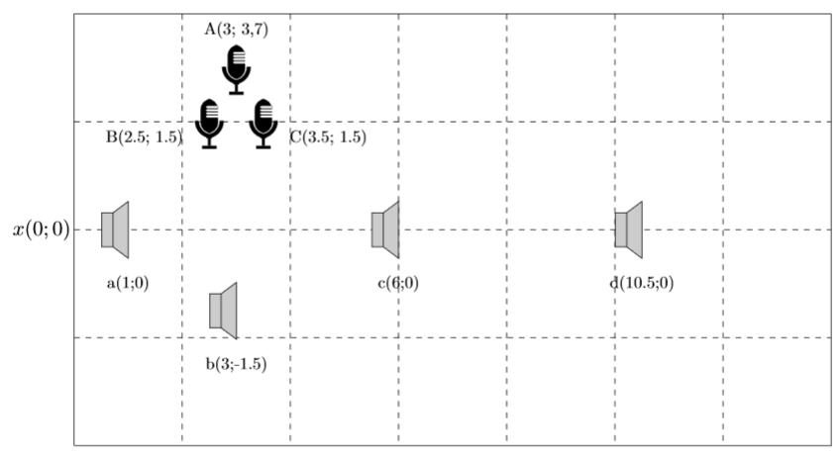
Fejlkilder |  |  |  |  |  | C 1 | B 2 | A 3
Opmåling af afstande
Opmåling af højde på højtalere
Nogle højtalere på gulvtæppe (højde på gulvtæppe antaget: 0,5 cm) |  |  |  |  |  |  |  |  |  |  |  |  |  | Rumdimensioner
Retning af højtaler |  |  |  |  |  |  |  |  |  |  |  |  |  | Bredde: vh 412/410 cm |  |  |  |  |  |  | Forsøg 5 |  |  |  |  | Forsøg 6 |  |  |  |  | Forsøg 7 |  |  |  |  | Forsøg 8
Tilt og vinkel af højtaler |  |  |  |  |  |  |  |  |  |  |  |  |  | Længde: 776,2 cm |  |  |  |  |  | Højtalere | Lyd | Tidspunkt | Position | Fejltype | Tidspunkt | Lyd | Tidspunkt | Position | Fejltype | Tidspunkt | Lyd | Tidspunkt | Position | Fejltype | Tidspunkt | Lyd | Tidspunkt | Position | Fejltype | Tidspunkt
Rummets udformnings virkning på rumklang |  |  |  |  |  |  |  |  |  |  |  |  |  |  |  |  |  |  |  | a | 125 Hz + brun støj | 0-30 |  |  |  | 125 Hz + brun støj | 0-30 |  |  |  | 125 Hz + brun støj | 0-30 |  |  |  | 125 Hz + brun støj | 0-30 |  | 5 Hz impuls | 15-30
 |  |  |  |  |  |  |  |  |  |  |  |  |  | Laserplacering |  |  |  |  |  | b | 1000 Hz + brun støj | 0-30 |  |  |  | 1000 Hz + brun støj | 0-30 |  |  |  | 1000 Hz + brun støj | 0-30 |  | 5 Hz impuls | 15-30 | 1000 Hz + brun støj | 0-30
 |  |  |  |  |  |  |  |  |  |  |  |  |  | Højde: 110 cm |  |  |  |  |  | c | 737 Hz + brun støj | 0-30 |  |  |  | 737 Hz + brun støj | 0-30 |  | 5 Hz impuls | 15-30 | 737 Hz + brun støj | 0-30 |  |  |  | 737 Hz + brun støj | 0-30
 |  |  |  |  |  |  |  |  |  |  |  |  |  | I midten af rummet: vh 206/205 |  |  |  |  |  | d | 240 Hz + brun støj | 0-30 |  | 5 Hz impuls | 15-30 | 240 Hz + brun støj | 0-30 |  |  |  | 240 Hz + brun støj | 0-30 |  |  |  | 240 Hz + brun støj | 0-30

 |  |  |  |  |  |  |  |  |  |  |  |  |  | Højtalerplacering
 |  |  |  |  |  |  |  |  |  |  |  |  |  | Midten af højtaleren følger laseren IKKE stativet
 |  |  |  |  |  |  |  |  |  |  |  |  |  | d: hv 67,7 cm
 |  |  |  |  |  |  |  |  |  |  |  |  |  | c: hv 367,7 cm |  |  |  | -2.1654583333E+00
 |  |  |  |  |  |  |  |  |  |  |  |  |  | b: hv 557,7 cm |  |  |  | 1.4666666667
 |  |  |  |  |  |  |  |  |  |  |  |  |  | b: mb 88 cm
 |  |  |  |  |  |  |  |  |  |  |  |  |  | a: hv 657,7 cm

 |  |  |  |  |  |  |  |  |  |  |  |  |  | rest hv 118,5

 |  |  |  |  |  |  |  |  |  |  |  |  |  |  |  |  | trekant | 24,5 og 4

 |  |  |  |  |  |  |  |  |  |  |  |  |  | Mikrofonplacering
 |  |  |  |  |  |  |  |  |  |  |  |  |  | mt 144 cm
 |  |  |  |  |  |  |  |  |  |  |  |  |  | Midt til centrum af stang 164,9 cm
 |  |  |  |  |  |  |  |  |  |  |  |  |  | Centrum af stangen vinkelret på midten 163,2 cm til højtaler c

 |  |  |  |  |  |  |  |  |  |  |  | 170.3275 |  | B mt 144 hv 538,0275
 |  |  |  |  |  |  |  |  |  |  |  |  |  | C mt 144 hv 498,0275 |  |  | 238.1725
 |  |  |  |  |  |  |  |  |  |  |  |  |  | A mt 178,641 hv 518,0275

 |  |  |  |  |  |  |  |  |  |  |  |  |  |  |  |  | 2.97735

